BordeLibre
Borde libre recomendado canales en tierra conformada Q <= 10 m³/s
Borde libre recomendado canales en tierra conformada Q > 10 m³/s
Borde libre recomendado canales en concreto roca Q > 10 m³/s
Borde libre recomendado canales en concreto roca Q <= 10 m³/s
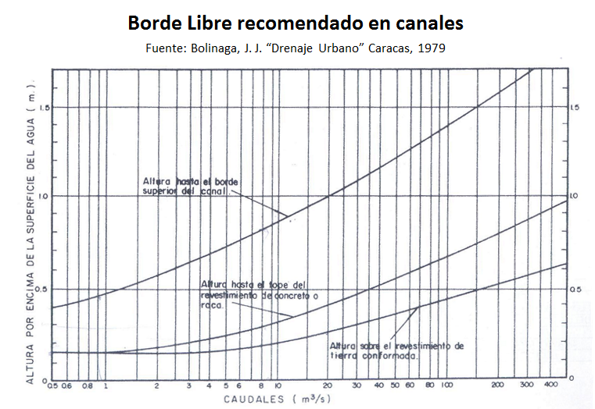
Estimación del borde libre en canales (Freeboard) |  |  | Criterios en función del caudal y el tipo de superficie |  |  |  |  |  |  |  | Criterios en función del ancho superficial T en canales revestidos
Parámetro | Valor | Unidad |  |  |  |  |  |  |  |  |  | Ancho sup. canal (m) | Borde libre (m)
Q, caudal de diseño Tr = 100yr | 522 | m³/s |  |  |  |  |  |  |  |  |  | 0.001 | 0
Yn, profundidad normal | 2.6 | m |  |  |  |  |  |  |  |  |  | 0.8 | 0.4
V, velocidad media del flujo | 3 | m/s |  |  |  |  |  |  |  |  |  | 1.5 | 0.5
T, ancho superficial corona valle | 280 | m |  |  |  |  |  |  |  |  |  | 3.00 | 0.6
Rc, radio de curvatura eje valle | 1800 | m |  |  |  |  |  |  |  |  |  | 20.000 | 1

Borde libre en función del ancho superficial T
BL : Borde Libre (m) | Criterio de Aplicación | Ecuación
0.867 | Canal erosionable | BL = (1/3) * Yn
0.520 | Canal revestido | BL = (1/5) * Yn
0.600 | Canal flujo subcritico** | Q > 100 : 0.6m 10 <= Q <= 100 : 0.3 + 0.0033 * ( Q - 10)
0.612 | Canal flujo supercritico** | BL = 0.61 + 0.00037 * V * ((Yn) ^ (1/3))
0.071 | Canal flujo supercritico sobreelevación en curvatura y transición | BL = V2 * T / (2 * 9.806 * Rc)
0.629 | Bolinaga, Tierra conformada | A partir de curva
0.955 | Boligana, Concreto o roca | A partir de curva
1.052 | Criterios en función del ancho superficial T en canales revestidos | y = 0.0896ln(x) + 0.5472
1.409 | Carlos Arturo Duarte, en función del caudal | Q<=2.3: 0.09Q+0.41; Q>2.3: BL=0.15LN(Q)+0.47 |  | BL estimado, m | BL, Tierra conformada, m | BL, Concreto o roca, m
 |  |  |  |  | 0.629 | 0.955
Justificación de BL, borde libre a aplicar, m |  | 0.4
Debido a que se trata de un canal compuesto por sección trapezoidal dominante y sección trapezoidal de creciente, valle confinado de gran ancho y pendiente similar a la del cauce natural original; se ha establecido que esta altura es suficiente para evitar desbordamiento por causa de oleaje y sobreelevación en curvas y transiciones. |  |  | Borde libre, m. Valores leídos en gráfica de Boligana
 |  |  | Rango | Q, m³/s | BL, Tierra conformada, m | BL, Concreto o roca, m | LN Q, m³/s
 |  |  | Q <= 10 m³/s | 0.00 | 0.155 | 0.155 | -6.908
 |  |  |  | 0.50 | 0.155 | 0.155 | -0.693
 |  |  |  | 0.60 | 0.155 | 0.155 | -0.511
 |  |  |  | 0.70 | 0.155 | 0.155 | -0.357
 |  |  |  | 0.80 | 0.155 | 0.155 | -0.223
Titulos en gráficas |  |  |  | 0.90 | 0.155 | 0.155 | -0.105
BL, Borde libre en canales en función de diferentes parámetros. Q, caudal de diseño Tr = 100yr: 522m³/s. Yn, profundidad normal: 2.6m . V, velocidad media del flujo: 3m/s T, ancho superficial corona valle: 280m. Rc, radio de curvatura eje valle: 1800m |  |  |  | 1 | 0.155 | 0.155 | 0.000
 |  |  |  | 2 | 0.155 | 0.175 | 0.693
 |  |  |  | 3 | 0.156 | 0.200 | 1.099
 |  |  |  | 4 | 0.160 | 0.219 | 1.386
 |  |  |  | 5 | 0.166 | 0.238 | 1.609
 |  |  |  | 6 | 0.173 | 0.257 | 1.792
 |  |  |  | 7 | 0.180 | 0.271 | 1.946
 |  |  |  | 8 | 0.186 | 0.286 | 2.079
 |  |  |  | 9 | 0.194 | 0.300 | 2.197
 |  |  |  | 10 | 0.201 | 0.313 | 2.303
 |  |  | Q > 10 m³/s | 20 | 0.259 | 0.413 | 2.996
 |  |  |  | 30 | 0.302 | 0.468 | 3.401
 |  |  |  | 40 | 0.336 | 0.518 | 3.689
 |  |  |  | 50 | 0.364 | 0.553 | 3.912
 |  |  |  | 60 | 0.386 | 0.585 | 4.094
 |  |  |  | 70 | 0.402 | 0.610 | 4.248
 |  |  |  | 80 | 0.417 | 0.630 | 4.382
 |  |  |  | 90 | 0.432 | 0.648 | 4.500
 |  |  |  | 100 | 0.445 | 0.665 | 4.605
 |  |  |  | 200 | 0.525 | 0.789 | 5.298
 |  |  |  | 300 | 0.571 | 0.874 | 5.704
 |  |  |  | 400 | 0.600 | 0.932 | 5.991

 |  |  | Parámetros de las ecuaciones polinómicas Q <= 10 m³/s
 |  |  | Tipo de canal |  | x5 | x4 | x3 | x2 | x | c
 |  |  | Borde libre recomendado canales en tierra conformada Q <= 10 m³/s |  | 0.000002 | -0.000067 | 0.000593 | -0.001318 | 0.000713 | 0.154982
 |  |  | Borde libre recomendado canales en concreto roca Q <= 10 m³/s |  | -0.000010 | 0.000298 | -0.003320 | 0.015992 | -0.011257 | 0.155537

 |  |  | Estimación para caudales <= 10 m³/s
 |  |  | Tipo de canal |  | Q, Caudal, m³/s | Validación | BL, Borde libre estimado, m
 |  |  | Borde libre recomendado canales en tierra conformada Q <= 10 m³/s |  | 522.000 | No Aplica
 |  |  | Borde libre recomendado canales en concreto roca Q <= 10 m³/s

 |  |  | Estimación para caudales > 10 m³/s
 |  |  | Tipo de canal |  | Q, Caudal, m³/s | LN | Constante | Validación | BL, Borde libre estimado, m
 |  |  | Borde libre recomendado canales en tierra conformada Q > 10 m³/s |  | 522.000 | 0.1117932750 | -0.0709597213 | Aplica | 0.629
 |  |  | Borde libre recomendado canales en concreto roca Q > 10 m³/s |  |  | 0.1682414820 | -0.0982922084 |  | 0.955

GBolinaga
Borde libre recomendado en canales, Bolinaga
 | Borde libre recomendado canales en tierra conformada Q <= 10 m³/s |  | Borde libre recomendado canales en tierra conformada Q > 10 m³/s |  | Borde libre recomendado canales en concreto roca Q <= 10 m³/s |  | Borde libre recomendado canales en concreto roca Q > 10 m³/s
0.00 | 0.155 | 10 | 0.201 | 0.00 | 0.155 | 10 | 0.313
0.50 | 0.155 | 20 | 0.259 | 0.50 | 0.155 | 20 | 0.413
0.60 | 0.155 | 30 | 0.302 | 0.60 | 0.155 | 30 | 0.468
0.70 | 0.155 | 40 | 0.336 | 0.70 | 0.155 | 40 | 0.518
0.80 | 0.155 | 50 | 0.364 | 0.80 | 0.155 | 50 | 0.553
0.90 | 0.155 | 60 | 0.386 | 0.90 | 0.155 | 60 | 0.585
1.00 | 0.155 | 70 | 0.402 | 1.00 | 0.155 | 70 | 0.610
2.00 | 0.155 | 80 | 0.417 | 2.00 | 0.175 | 80 | 0.630
3.00 | 0.156 | 90 | 0.432 | 3.00 | 0.200 | 90 | 0.648
4.00 | 0.160 | 100 | 0.445 | 4.00 | 0.219 | 100 | 0.665
5.00 | 0.166 | 200 | 0.525 | 5.00 | 0.238 | 200 | 0.789
6.00 | 0.173 | 300 | 0.571 | 6.00 | 0.257 | 300 | 0.874
7.00 | 0.180 | 400 | 0.600 | 7.00 | 0.271 | 400 | 0.932
8.00 | 0.186 |  |  | 8.00 | 0.286
9.00 | 0.194 |  |  | 9.00 | 0.300
10.00 | 0.201 |  |  | 10.00 | 0.313

GBordeLibre
BL, Borde libre en canales en función de diferentes parámetros. Q, caudal de diseño Tr = 100yr: 522m³/s. Yn, profundidad normal: 2.6m . V, velocidad media del flujo: 3m/s T, ancho superficial corona valle: 280m. Rc, radio de curvatura eje valle: 1800m
 | BL : Borde Libre (m)
Canal erosionable | 0.867
Canal revestido | 0.520
Canal flujo subcritico** | 0.600
Canal flujo supercritico** | 0.612
Canal flujo supercritico sobreelevación en curvatura y transición | 0.071
Bolinaga, Tierra conformada | 0.629
Boligana, Concreto o roca | 0.955
Criterios en función del ancho superficial T en canales revestidos | 1.052
Carlos Arturo Duarte, en función del caudal | 1.409

{R}
Estimación de borde libre en canales - Freeboard.

Descarga y actualización en:
https://github.com/rcfdtools/R.HydroTools/tree/main/BordeLibreCanal

Licencia, cláusulas y condiciones de uso en:
https://github.com/rcfdtools/R.HydroTools/wiki/License


Password: 1234
HCMC - Herramientas computacionales para el diseño y modelación de cauces: El libro de Microsoft Excel R.HydroTools.BordeLibreCanal.xlsx es utiilizado en la clase 1.11. Estimación de borde libre en canales - Freeboard y se nombra como HCMC0011_BordeLibre.xlsx.

